상품제안서
락앤락 코튼 캔디 락앤락 텀블러 370ml (처비) | 상품코드: F29816

 |  |  |  |  |  |  | 02-412-0044 | www.easy1.co.kr
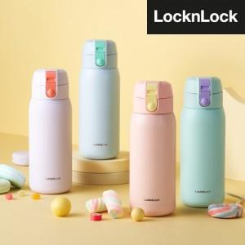

【상세/제작정보】 | 기본수량 미만 인쇄시 비용 추가. 인쇄비용(레이저,실크) 별도문의. 포장 별도 문의. *100개 미만시 인쇄 판비가 발생됩니다.

【인쇄/포장옵션】 | / 포장불가능

【공급단가】 | 수량 | 50~ | 100~ | 500~ | 1,000~ | 2,000~
*VAT별도 | 단가 | 11,840원 | 11,640원 | 11,350원 | 11,150원 | 10,850원

【상품 URL】 | http://www.easy1.co.kr/src/goods_detail.php?gdno=29816

